关系图
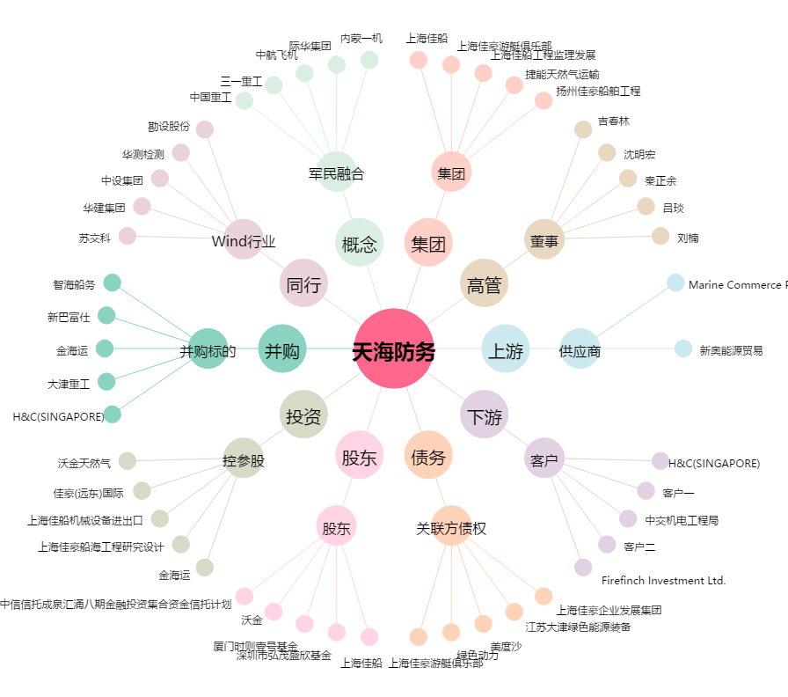
天海防务[300008.SZ] - 关系概览图

